WEEKDAY(1)
9월 일직 계획표

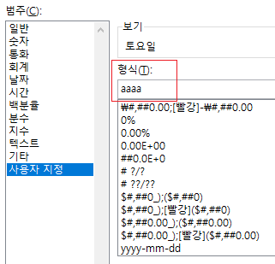
일자 | 요일 | 직원명 | 부서명 | WEEKDAY(B5)
2019-09-01 | 1 | 강영선 | 감사부
2019-09-02 | 2 | 김경완 | 인사부
2019-09-03 | 3 | 김범수 | 영업부
2019-09-04 | 4 | 김서현 | 인사부
2019-09-05 | 5 | 김시은 | 감사부
2019-09-06 | 6 | 김영준 | 인사부
2019-09-07 | 7 | 김윤범 | 총무부
2019-09-09 | 2 | 김정아 | 교육부
2019-09-09 | 2 | 김준수 | 영업부
2019-09-10 | 3 | 김태관 | 기획부
2019-09-11 | 4 | 김태연 | 인사부
2019-09-12 | 5 | 김홍명 | 영업부
2019-09-13 | 6 | 문은영 | 영업부
2019-09-14 | 7 | 문정환 | 인사부 | 사용자 지정 서식에서
2019-09-15 | 1 | 박영석 | 영업부 | aaa라고 나오면 '토'라고 나오고,
2019-09-16 | 2 | 박혜주 | 기획부 | aaaa 라고 적으면 '토요일'이라고 나온다.
2019-09-17 | 3 | 백귀복 | 영업부
2019-09-18 | 4 | 백승우 | 인사부
2019-09-19 | 5 | 손병관 | 총무부
2019-09-20 | 6 | 위서윤 | 영업부
2019-09-21 | 7 | 유현재 | 영업부
2019-09-22 | 1 | 윤성진 | 교육부
2019-09-23 | 2 | 이우준 | 인사부
2019-09-24 | 3 | 이후일 | 기획부
2019-09-25 | 4 | 조동걸 | 영업부
2019-09-26 | 5 | 조영인 | 영업부
2019-09-27 | 6 | 주섭일 | 영업부
2019-09-28 | 7 | 주현태 | 교육부
2019-09-29 | 1 | 최강일 | 영업부
2019-09-30 | 2 | 현기영 | 교육부

WEEKDAY(2)
10월 일직 계획표

일자 | 요일 | 직원명 | 부서명 | WEEKDAY() 함수와 CHOOSE() 함수 같이 쓰기
2019-10-01 | 화요일 | 강영선 | 감사부
2019-10-02 | 수요일 | 김경완 | 인사부 | CHOOSE(WEEKDAY(B5,1), "일요일", "월요일", "화요일", "수요일", "목요일", "금요일", "토요일")
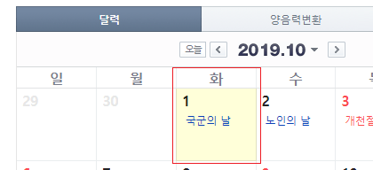
2019-10-03 | 목요일 | 김범수 | 영업부
2019-10-04 | 금요일 | 김서현 | 인사부
2019-10-05 | 토요일 | 김시은 | 감사부
2019-10-06 | 일요일 | 김영준 | 인사부
2019-10-07 | 월요일 | 김윤범 | 총무부
2019-10-08 | 화요일 | 김정아 | 교육부
2019-10-09 | 수요일 | 김준수 | 영업부
2019-10-10 | 목요일 | 김태관 | 기획부
2019-10-11 | 금요일 | 김태연 | 인사부 | WEEKDAY()의 두 번째 인수로 입력한 1은 반환 값에 따라 요일을 어떻게 해석할지에 대한 인수이다.
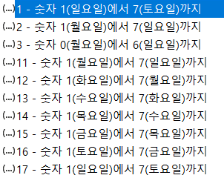
2019-10-12 | 토요일 | 김홍명 | 영업부
2019-10-13 | 일요일 | 문은영 | 영업부
2019-10-14 | 월요일 | 문정환 | 인사부
2019-10-15 | 화요일 | 박영석 | 영업부
2019-10-16 | 수요일 | 박혜주 | 기획부
2019-10-17 | 목요일 | 백귀복 | 영업부
2019-10-18 | 금요일 | 백승우 | 인사부
2019-10-19 | 토요일 | 손병관 | 총무부
2019-10-20 | 일요일 | 위서윤 | 영업부
2019-10-21 | 월요일 | 유현재 | 영업부
2019-10-22 | 화요일 | 윤성진 | 교육부 | 두 번째 인수를 생략하면 1이 기본값이다.
2019-10-23 | 수요일 | 이우준 | 인사부
2019-10-24 | 목요일 | 이후일 | 기획부
2019-10-25 | 금요일 | 조동걸 | 영업부
2019-10-26 | 토요일 | 조영인 | 영업부
2019-10-27 | 일요일 | 주섭일 | 영업부
2019-10-28 | 월요일 | 주현태 | 교육부
2019-10-29 | 화요일 | 최강일 | 영업부
2019-10-30 | 수요일 | 현기영 | 교육부
2019-10-31 | 목요일 | 하재영 | 인사부

근무현황표
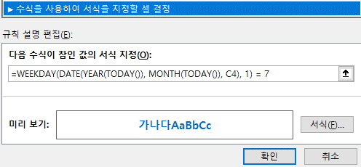
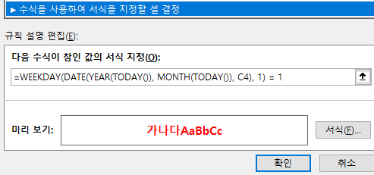
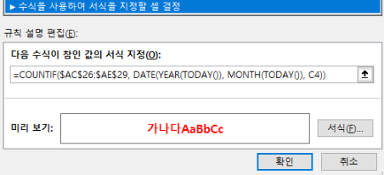
 | 근무 현황표
2024-08-16

 | 01 | 02 | 03 | 04 | 05 | 06 | 07 | 08 | 09 | 10 | 11 | 12 | 13 | 14 | 15 | 16 | 17 | 18 | 19 | 20 | 21 | 22 | 23 | 24 | 25 | 26 | 27 | 28 | 29 | 30 | 31
홍길동

* 요구사항
토요일은 파란색, 일요일과 공휴일은 빨간색으로 표시하기 |  |  |  |  |  |  |  |  |  |  |  |  |  |  |  |  |  |  |  |  |  |  |  |  |  |  | 8월 중 공휴일
토요일에 파란색 적용하게 하기: WEEKDAY(DATE(YEAR(TODAY()), MONTH(TODAY()), C4), 1) = 7 |  |  |  |  |  |  |  |  |  |  |  |  |  |  |  |  |  |  |  |  |  |  |  |  |  |  | 2024-08-15
일요일에 빨간색 적용하게 하기: WEEKDAY(DATE(YEAR(TODAY()), MONTH(TODAY()), C4), 1) = 1
공휴일에 빨간색 적용되게 하기: COUNTIF($AC$26:$AE$29, DATE(YEAR(TODAY()), MONTH(TODAY()), C4))

